CDC_Chambre_10.5
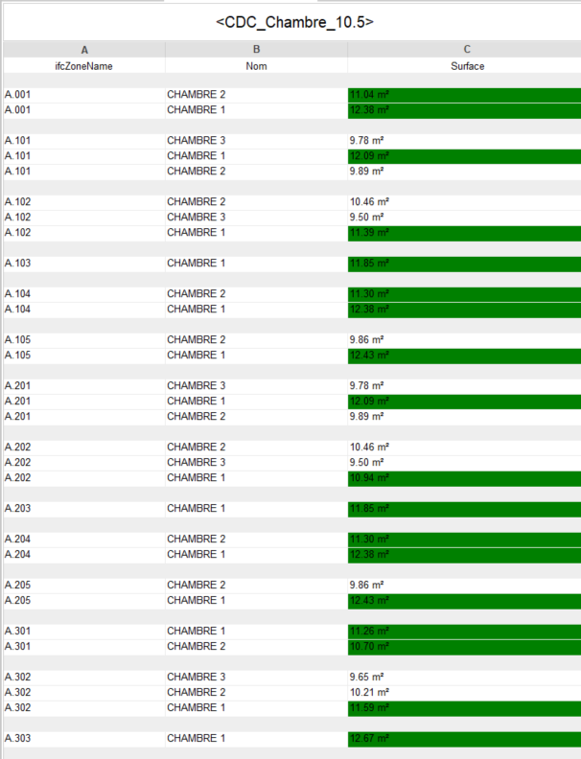
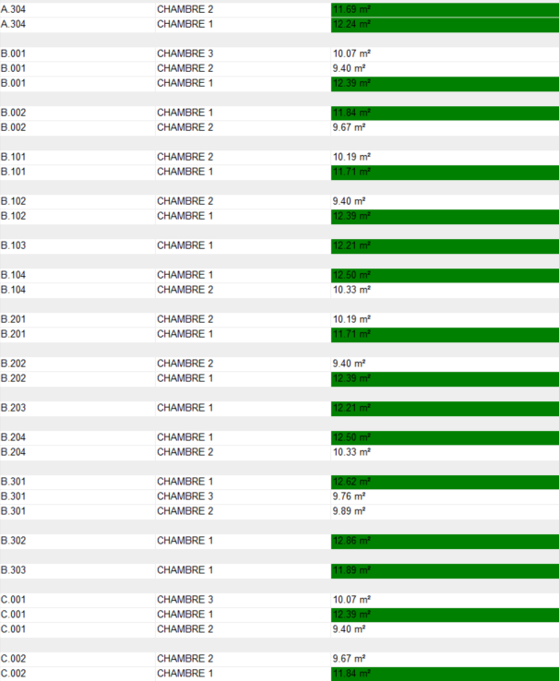
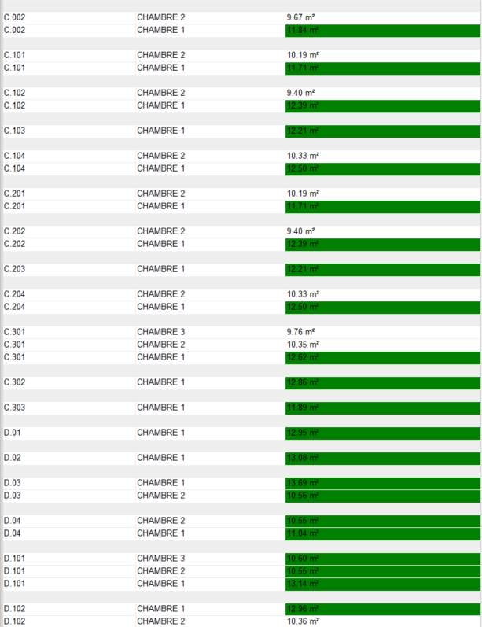
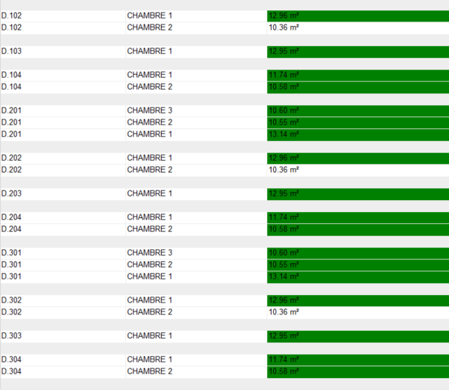
ifcZoneName | Nom | Surface | Total
A.001 | CHAMBRE 2 | 11.04 | 1
A.001 | CHAMBRE 1 | 12.38 | 1
 |  |  | 2
A.101 | CHAMBRE 3 | 9.78 | 1
A.101 | CHAMBRE 1 | 12.09 | 1
A.101 | CHAMBRE 2 | 9.89 | 1
 |  |  | 3
A.102 | CHAMBRE 2 | 10.46 | 1
A.102 | CHAMBRE 3 | 9.50 | 1
A.102 | CHAMBRE 1 | 11.39 | 1
 |  |  | 3
A.103 | CHAMBRE 1 | 11.85 | 1
 |  |  | 1
A.104 | CHAMBRE 2 | 11.30 | 1
A.104 | CHAMBRE 1 | 12.38 | 1
 |  |  | 2
A.105 | CHAMBRE 2 | 9.86 | 1
A.105 | CHAMBRE 1 | 12.43 | 1
 |  |  | 2
A.201 | CHAMBRE 3 | 9.78 | 1
A.201 | CHAMBRE 1 | 12.09 | 1
A.201 | CHAMBRE 2 | 9.89 | 1
 |  |  | 3
A.202 | CHAMBRE 2 | 10.46 | 1
A.202 | CHAMBRE 3 | 9.50 | 1
A.202 | CHAMBRE 1 | 10.94 | 1
 |  |  | 3
A.203 | CHAMBRE 1 | 11.85 | 1
 |  |  | 1
A.204 | CHAMBRE 2 | 11.30 | 1
A.204 | CHAMBRE 1 | 12.38 | 1
 |  |  | 2
A.205 | CHAMBRE 2 | 9.86 | 1
A.205 | CHAMBRE 1 | 12.43 | 1
 |  |  | 2
A.301 | CHAMBRE 1 | 11.26 | 1
A.301 | CHAMBRE 2 | 10.70 | 1
 |  |  | 2
A.302 | CHAMBRE 3 | 9.65 | 1
A.302 | CHAMBRE 2 | 10.21 | 1
A.302 | CHAMBRE 1 | 11.59 | 1
 |  |  | 3
A.303 | CHAMBRE 1 | 12.67 | 1
 |  |  | 1
A.304 | CHAMBRE 2 | 11.69 | 1
A.304 | CHAMBRE 1 | 12.24 | 1
 |  |  | 2
B.001 | CHAMBRE 3 | 10.07 | 1
B.001 | CHAMBRE 2 | 9.40 | 1
B.001 | CHAMBRE 1 | 12.39 | 1
 |  |  | 3
B.002 | CHAMBRE 1 | 11.84 | 1
B.002 | CHAMBRE 2 | 9.67 | 1
 |  |  | 2
B.101 | CHAMBRE 2 | 10.19 | 1
B.101 | CHAMBRE 1 | 11.71 | 1
 |  |  | 2
B.102 | CHAMBRE 2 | 9.40 | 1
B.102 | CHAMBRE 1 | 12.39 | 1
 |  |  | 2
B.103 | CHAMBRE 1 | 12.21 | 1
 |  |  | 1
B.104 | CHAMBRE 1 | 12.50 | 1
B.104 | CHAMBRE 2 | 10.33 | 1
 |  |  | 2
B.201 | CHAMBRE 2 | 10.19 | 1
B.201 | CHAMBRE 1 | 11.71 | 1
 |  |  | 2
B.202 | CHAMBRE 2 | 9.40 | 1
B.202 | CHAMBRE 1 | 12.39 | 1
 |  |  | 2
B.203 | CHAMBRE 1 | 12.21 | 1
 |  |  | 1
B.204 | CHAMBRE 1 | 12.50 | 1
B.204 | CHAMBRE 2 | 10.33 | 1
 |  |  | 2
B.301 | CHAMBRE 1 | 12.62 | 1
B.301 | CHAMBRE 3 | 9.76 | 1
B.301 | CHAMBRE 2 | 9.89 | 1
 |  |  | 3
B.302 | CHAMBRE 1 | 12.86 | 1
 |  |  | 1
B.303 | CHAMBRE 1 | 11.89 | 1
 |  |  | 1
C.001 | CHAMBRE 3 | 10.07 | 1
C.001 | CHAMBRE 1 | 12.39 | 1
C.001 | CHAMBRE 2 | 9.40 | 1
 |  |  | 3
C.002 | CHAMBRE 2 | 9.67 | 1
C.002 | CHAMBRE 1 | 11.84 | 1
 |  |  | 2
C.101 | CHAMBRE 2 | 10.19 | 1
C.101 | CHAMBRE 1 | 11.71 | 1
 |  |  | 2
C.102 | CHAMBRE 2 | 9.40 | 1
C.102 | CHAMBRE 1 | 12.39 | 1
 |  |  | 2
C.103 | CHAMBRE 1 | 12.21 | 1
 |  |  | 1
C.104 | CHAMBRE 2 | 10.33 | 1
C.104 | CHAMBRE 1 | 12.50 | 1
 |  |  | 2
C.201 | CHAMBRE 2 | 10.19 | 1
C.201 | CHAMBRE 1 | 11.71 | 1
 |  |  | 2
C.202 | CHAMBRE 2 | 9.40 | 1
C.202 | CHAMBRE 1 | 12.39 | 1
 |  |  | 2
C.203 | CHAMBRE 1 | 12.21 | 1
 |  |  | 1
C.204 | CHAMBRE 2 | 10.33 | 1
C.204 | CHAMBRE 1 | 12.50 | 1
 |  |  | 2
C.301 | CHAMBRE 3 | 9.76 | 1
C.301 | CHAMBRE 2 | 10.35 | 1
C.301 | CHAMBRE 1 | 12.62 | 1
 |  |  | 3
C.302 | CHAMBRE 1 | 12.86 | 1
 |  |  | 1
C.303 | CHAMBRE 1 | 11.89 | 1
 |  |  | 1
D.01 | CHAMBRE 1 | 12.95 | 1
 |  |  | 1
D.02 | CHAMBRE 1 | 13.08 | 1
 |  |  | 1
D.03 | CHAMBRE 1 | 13.69 | 1
D.03 | CHAMBRE 2 | 10.56 | 1
 |  |  | 2
D.04 | CHAMBRE 2 | 10.55 | 1
D.04 | CHAMBRE 1 | 11.04 | 1
 |  |  | 2
D.101 | CHAMBRE 3 | 10.60 | 1
D.101 | CHAMBRE 2 | 10.55 | 1
D.101 | CHAMBRE 1 | 13.14 | 1
 |  |  | 3
D.102 | CHAMBRE 1 | 12.96 | 1
D.102 | CHAMBRE 2 | 10.36 | 1
 |  |  | 2
D.103 | CHAMBRE 1 | 12.95 | 1
 |  |  | 1
D.104 | CHAMBRE 1 | 11.74 | 1
D.104 | CHAMBRE 2 | 10.58 | 1
 |  |  | 2
D.201 | CHAMBRE 3 | 10.60 | 1
D.201 | CHAMBRE 2 | 10.55 | 1
D.201 | CHAMBRE 1 | 13.14 | 1
 |  |  | 3
D.202 | CHAMBRE 1 | 12.96 | 1
D.202 | CHAMBRE 2 | 10.36 | 1
 |  |  | 2
D.203 | CHAMBRE 1 | 12.95 | 1
 |  |  | 1
D.204 | CHAMBRE 1 | 11.74 | 1
D.204 | CHAMBRE 2 | 10.58 | 1
 |  |  | 2
D.301 | CHAMBRE 3 | 10.60 | 1
D.301 | CHAMBRE 2 | 10.55 | 1
D.301 | CHAMBRE 1 | 13.14 | 1
 |  |  | 3
D.302 | CHAMBRE 1 | 12.96 | 1
D.302 | CHAMBRE 2 | 10.36 | 1
 |  |  | 2
D.303 | CHAMBRE 1 | 12.95 | 1
 |  |  | 1
D.304 | CHAMBRE 1 | 11.74 | 1
D.304 | CHAMBRE 2 | 10.58 | 1
 |  |  | 2

